Blad1
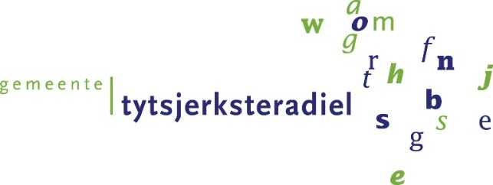
Invulformulier 3a

Inschrijvingsbiljet tarieven
 |  |  |  | correctief onderhoud

 | Betreft : Europese Openbare aanbesteding
 | Elektrotechnische en Werktuigbouwkundige Installaties gemeente Tytsjerksteradiel

 | Alleen prijzen invullen bij de groen gekleurde cellen

 | Omschrijving | Tarief per uur | Fictief aantal uren | Totaal
 | Service monteur werktuigkunde (normale uren 08:00 - 17:00 uur) |  | 400 | € -
 | Service monteur elektrotechniek (normale uren 08:00 - 17:00 uur) |  | 60 | € -
 | Begeleiding service (normale uren 08:00 - 17:00 uur) |  | 20 | € -
 | Service technicus werktuigkunde (normale uren 08:00 - 17:00 uur) |  | 10 | € -
 | Service technicus elektrotechniek (normale uren 08:00 - 17:00 uur) |  | 5 | € -

 | Totale fictieve inschrijfsom correctief onderhoud |  |  | € -

 | Inschrijver vult dit formulier naar waarheid in. Ondertekening van het formulier vindt plaats door een persoon die volgens het handelsregister, of een volmacht van degene die volgens het handelsregister, bevoegd is om Inschrijver te vertegenwoordigen en om namens Inschrijver dit formulier te ondertekenen.
 | De prijs die u opgeeft dient te voldoen aan alle eisen die in het Beschrijvend Document en de Bijlagen zijn opgenomen. Dat betekent dat de prijs inclusief alle garanties, kosten en kortingen is. Alle opgegeven prijzen en tarieven zijn in euro’s en exclusief btw. De tarieven worden jaarlijks geïndexeerd. Minimaal de volgende kosten zijn inbegrepen; Salariskosten, Overheadkosten, Kosten voor het gebruik van apparatuur, Opleidingskosten, Wervings- en selectiekosten, Verzekeringspremie en Winst De opgegeven tarieven zijn exclusief voorrijkosten i.g.v. storing en toeslagen. De percentages en voorwaarden vind u in bijage 1 PVE paragraaf 2.7 prijsopbouw.
 | U dient het ingevulde Prijzenblad als .xls(x) bestand en als .pdf bestand te uploaden in TenderNed

 | Aldus naar waarheid opgemaakt op ....................... 2022, te ............................................,

 | Bedrijfsnaam:
 | Naam rechtsgeldig vertegenwoordiger:
 | Functie:
 | Datum:
 | Handtekening:

